상품제안서
스포츠 넥워머+장갑세트 | 상품코드: S38729

 |  |  |  |  |  |  | 02-713-8555 | www.synergygift.co.kr
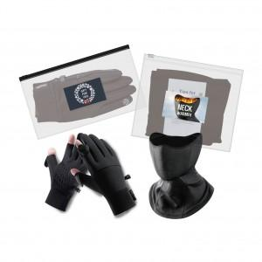

【상세/제작정보】

【인쇄/포장옵션】 | 스티커 / 전용케이스

【공급단가】 | 수량 | 50~ | 100~ | 500~ | 1,000~ | 2,000~
*VAT별도 | 단가 | 22,750원 | 22,400원 | 21,870원 | 21,000원 | 20,120원

【상품 URL】 | https://www.synergygift.co.kr:443/src/goods_detail.php?gdno=38729

